상품제안서
맥세이프 360도 회전 볼타입 강력한 흡착식 거치대 | 상품코드: F31091

 |  |  |  |  |  |  | 02-412-0044 | www.easy1.co.kr
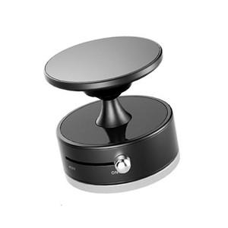

【상세/제작정보】 | ＊1BOX 200개입 5000원(VAT별도)

【인쇄/포장옵션】 | 레이저 / 포장지포장

【공급단가】 | 수량 | 100~ | 300~ | 500~ | 1,000~ | 3,000~
*VAT별도 | 단가 | 8,160원 | 8,020원 | 7,820원 | 7,680원 | 7,480원

【상품 URL】 | http://www.easy1.co.kr/src/goods_detail.php?gdno=31091

